006Y
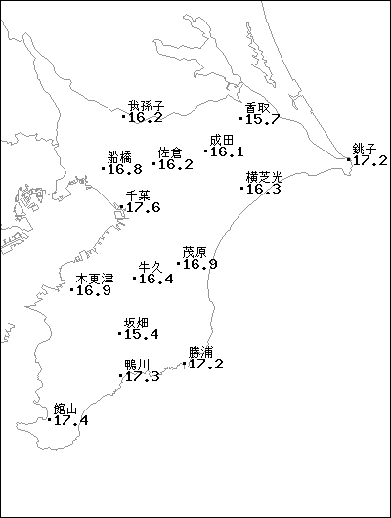
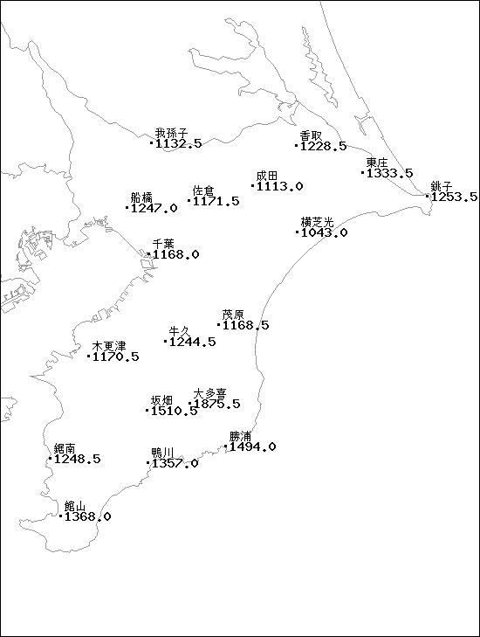
４ 土地・気象

 | 6．気象の状況

 | 三面海に囲まれた本県は、南九州、四国南部、紀伊半島及び伊豆半島と並んで温暖な
 | 地方です。しかし両総台地は内陸性気候で寒暖差はやや大きく、反対に太平洋及び内湾
 | 沿岸は海岸性の気候で比較的暖かくなります。
 | 雨量は地域により差はありますが、房総丘陵の南側が多く、北西部は少なくなります。

 | 令和６年の天候の特徴
 | ・千葉県の年平均気温はほとんどの観測所で令和５年を上回る記録的な高温となりました ３月と12月に寒気が流れ込む時期があったものの、そのほかの時期は暖かい空気に覆われて気温の高い状態が続き、年平均気温はかなり高くなりました。このため、県内の観測所の我孫子、香取、船橋、佐倉、成田、銚子、横芝光、木更津、牛久、茂原、坂畑、鴨川、勝浦、館山で、年平均気温の高い方からは、観測史上１位の記録となりました。千葉では、年平均気温の高い方からは、令和５年に次いで観測史上２位の記録となりました。 ・熱帯夜日数は観測史上１位となりました 熱帯夜日数（ここでは、日最低気温が25℃以上の日）は、暖かく湿った空気などの影響により、統計のある銚子で47日（平年8.1日）、千葉で68日（平年26.5日）、勝浦で40日（平年10.8日）、館山で47日（平年15.3日）となり、観測史上１位の記録となりました。 平年：1991～2020年までの平均

 | 令和７年の天候の特徴
 | ・千葉県の年平均気温 ほとんどの観測所で令和６年、令和５年に次いで記録的な高温となりました。夏は梅雨前線の活動が弱く、太平洋高気圧に覆われて晴れた日が多く、秋にかけても暖かい空気に覆われやすかったため、かなり高くなりました。 ・千葉県の年降水量 春を除き低気圧や前線の影響を受けにくかったため、ほとんどの観測所でかなり少くなりました。 ・千葉県の年間日照時間 高気圧に覆われやすく晴れた日が多かったため、全ての観測所でかなり多くなりました。 ・熱帯夜日数※ 暖かく湿った空気などの影響により、統計のある千葉で71日（平年26.5日）、勝浦で42日（平年10.8日）、館山では49日（平年15.3日）となり、令和6年の記録を超え観測史上１位の記録となりました。 ※ここでは、日最低気温が25℃以上の日。平年：1991～2020年までの平均

 | 気 象 分 布 図 令和７年

 |  | 県内年間平均気温（℃） | 県内年間降水量（mm）

